Vorwind
 | Vorwind
Geben Sie bei jeder Aussage in der Spalte (r/f) an, ob sie richtig (r) oder falsch (f) ist, dann erfolgt
Rückmeldung mit ok oder nein und Regelbezug.
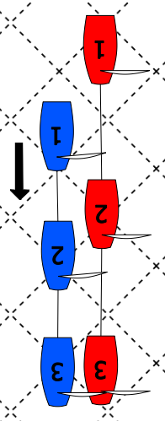
 | Aussage zu Bild 1 links | (r/f) | Antwort
 | Blau hat in Pos 1 Wegerecht
 | Blau hat in Pos 2 Wegerecht
 | Blau hat in Pos 3 Wegerecht
 | Blau bekommt eine Strafe
 | Rot bekommt eine Strafe

 | Aussage zu Bild 2 rechts | (r/f) | Antwort
 | Blau hat in Pos 1 Wegerecht
 | Blau hat in Pos 2 Wegerecht
 | Blau hat in Pos 3 Wegerecht
 | Blau bekommt einen Penalty
 | Rot bekommt einen Penalty
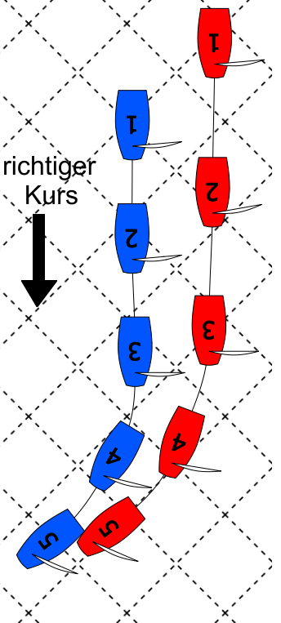
 | Aussage zu Bild 3 links | (r/f) | Antwort
 | Blau hat in Pos 1 Wegerecht
 | Blau hat in Pos 2 Wegerecht
 | Rot darf in Pos 4 Luven
 | Blau muss in Pos 4 reagieren
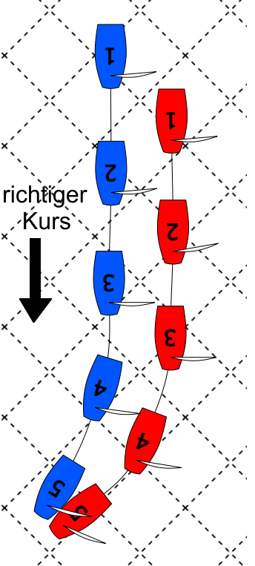
 | Blau hat in Pos 5 Raum zum Freihalten
 | Rot bekommt Penalty
 | Blau bekommt Penalty

 | Aussage zu Bild 4 rechts | (r/f) | Antwort
 | Rot hat in Pos 1 Wegerecht
 | Rot hat in Pos 2 Wegerecht
 | Rot darf in Pos 4 Luven
 | Blau muss in Pos 4 reagieren
 | Blau hat in Pos 5 Raum zum Freihalten
 | Rot bekommt Penalty
 | Blau bekommt Penalty

